table 6
page 66
Table 6 - Average mileage traveled per vehicle per year
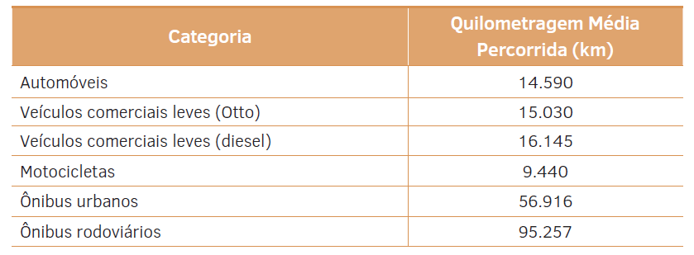

 | legend | translation
 | Cars | LDV otto
 | Light commercial vehicles (Otto) | LDV diesel
 | Light commercial vehicles (diesel) | motorbikes
 | Motorcycles | bus
 | City buses | coches
 | Road buses

table 77
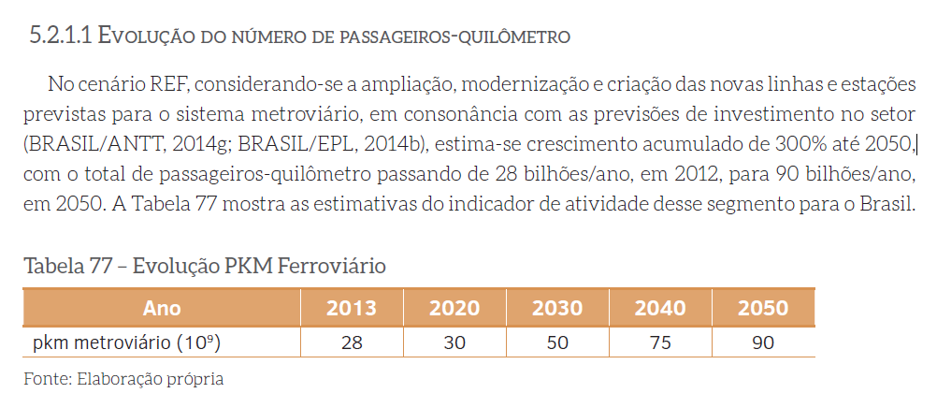
page 226, from Mitigation Option
Table 77 - Rail PKM Evolution

table 94
from Mitigation Option
Page 247
Table 94 - Passenger-Kilometers Transported by Modal (Millions of PKM)
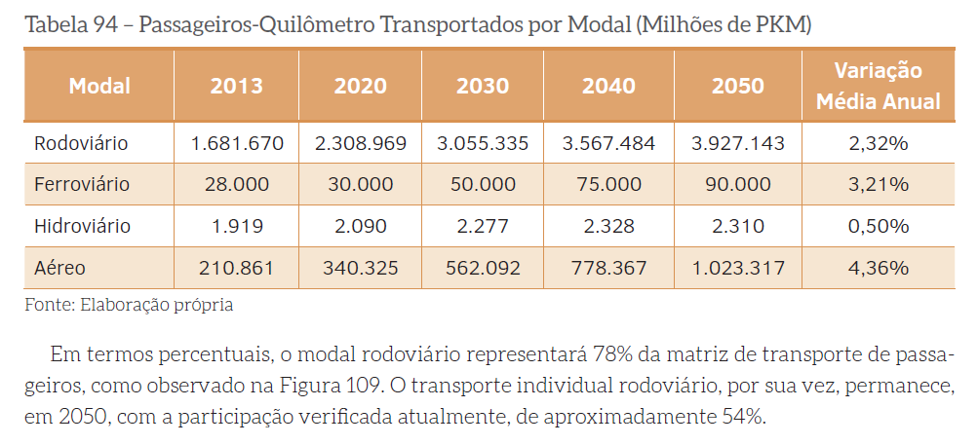

 | translation
 | road
 | railroad
 | ships
 | aircraft

table 12
page 72
Table 12 - Average mileage traveled per vehicle per year
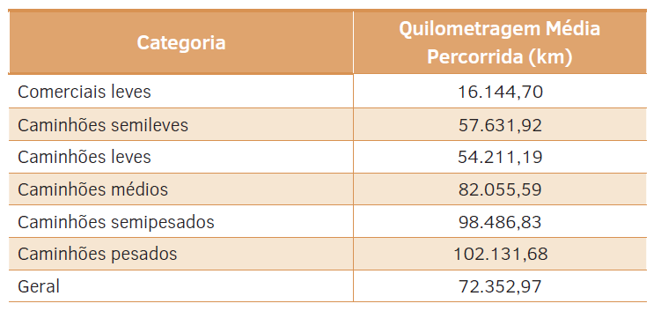

 | legend
 | Light commercials
 | Semi-light trucks
 | Light trucks
 | Medium trucks
 | Semi-heavy trucks
 | Heavy trucks
 | General

